ORDEM Nº1
 |  | asbuilt | APROVADO
 |  | ID POSTE FISCALIZADO:

MODELO DE SUPORTE PARA O CONTROLE DE QUALIDADE – LINHAS AÉREAS DE MT
UNIDADE ENEL | 8233678 | CONTRATISTA: STN

CONTRATO |  | DIREÇÃO/E
Inspetor:. | NILTON CÉSAR DE SOUZA | Supervisor Contratista.
CONTROLE DE INSPEÇÃO

Coluna1 | Coluna2 | Coluna3 | Coluna4
 |  | detalhamento da inspeção | Nível de defeito
DOC 1 | POSTE
DOC 1.1 | Tipo de Poste | EXECUTADO DENTRO DOS PADRÕES | SEM DEFEITO
DOC 1.2 | Verificação (Veja figura 1 abaixo) | EXECUTADO DENTRO DOS PADRÕES | SEM DEFEITO
DOC 1.3 | Concretagem do poste conforme projeto ou padrão | EXECUTADO DENTRO DOS PADRÕES | SEM DEFEITO
DOC 1.4 | Compactação da escavação / base do poste | EXECUTADO DENTRO DOS PADRÕES | SEM DEFEITO
DOC 1.5 | Alinhamento angular dos postes em linha reta (veja figura 2) | EXECUTADO DENTRO DOS PADRÕES | SEM DEFEITO
DOC 1.6 | Engastamento | EXECUTADO DENTRO DOS PADRÕES | SEM DEFEITO
DOC 1.7 | Estrutural (rachaduras) | EXECUTADO DENTRO DOS PADRÕES | SEM DEFEITO
DOC 1.8 | Retirada de postes, equipamentos e materiais | NÃO SE APLICA | SEM DEFEITO
DOC 1.9 | Refazer passeio | NÃO SE APLICA | SEM DEFEITO
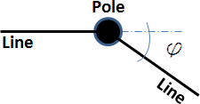

figura 1. Verticalidade

 |  | detalhamento da inspeção | Nível de defeito
DOC 2 | Instalação dos condutores/cabos e acessórios/Ramais
DOC 2.1 | Condutor ou cabos | EXECUTADO DENTRO DOS PADRÕES | SEM DEFEITO
DOC 2.2 | Tensionamento e Flexa | EXECUTADO DENTRO DOS PADRÕES | SEM DEFEITO
DOC 2.3 | Amarração | EXECUTADO DENTRO DOS PADRÕES | SEM DEFEITO
DOC 2.4 | Equipamentos e outros dispositivos | EXECUTADO DENTRO DOS PADRÕES | SEM DEFEITO
DOC 2.5 | Terminais, conectores, juntas, emendas, derivações e acessórios e siglagem | EXECUTADO DENTRO DOS PADRÕES | SEM DEFEITO
DOC 2.6 | Condutores instalados dentro dos limites de afastamento para vias, rodovias, fachadas de imóveis, etc | EXECUTADO DENTRO DOS PADRÕES | SEM DEFEITO
DOC 2.7 | Conexão conforme padrão | EXECUTADO DENTRO DOS PADRÕES | SEM DEFEITO
 |  |  | Nível de defeito
DOC 3 | Instalação de aterramento | detalhamento da inspeção
DOC 3.1 | Instalação (cabos e hastes) | INSTALADO DENTRO DOS PADRÕES | SEM DEFEITO
DOC 3.2 | Conexão do aterramento | INSTALADO DENTRO DOS PADRÕES | SEM DEFEITO
 |  |  | Nível de defeito
DOC 4 | Materiais fornecidos por terceiros | detalhamento da inspeção
DOC 4.1 | Controle de qualidade dos materiais | EXECUTADO DENTRO DOS PADRÕES | SEM DEFEITO
 |  |  | Nível de defeito
DOC1-P | Alicerces dos postes | detalhamento da inspeção
DOC1.1 | (axb)Dimensões | EXECUTADO DENTRO DOS PADRÕES | SEM DEFEITO
DOC1.2 | (f/g) Posição do poste e o centro do alicerce | EXECUTADO DENTRO DOS PADRÕES | SEM DEFEITO
DOC1.3 | (c) Altura do alicerce | EXECUTADO DENTRO DOS PADRÕES | SEM DEFEITO
DOC1.4 | (d) Diâmetro da cavidade do alicerce - Topo | EXECUTADO DENTRO DOS PADRÕES | SEM DEFEITO
DOC1.5-P | (h) Profundidade da cavidade do alicerce | EXECUTADO DENTRO DOS PADRÕES | SEM DEFEITO
DOC1.6-P | Fita de proteção (poste metálico) | EXECUTADO DENTRO DOS PADRÕES | SEM DEFEITO

Alicerce não completamente enterrado |  | Alicerce enterrado
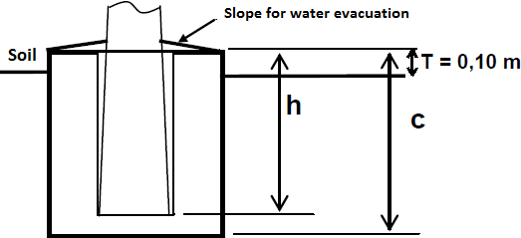
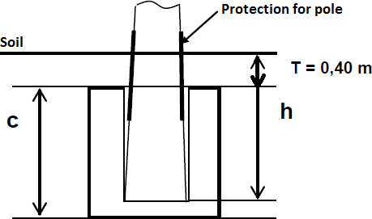
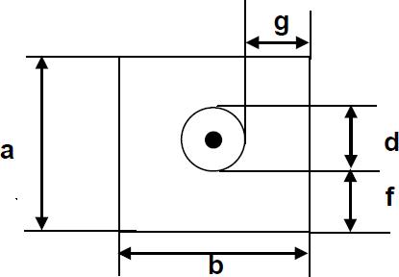

DOC2-P | Postes enterrados diretamente | detalhamento da inspeção | Nível de defeito
DOC2.1 | (t) Profundidade do poste enterrado | EXECUTADO DENTRO DOS PADRÕES | SEM DEFEITO
DOC2.2 | Preenchimento da escavação / Compactação | EXECUTADO DENTRO DOS PADRÕES | SEM DEFEITO

MODELO DE SUPORTE PARA O CONTROLE DE QUALIDADE – EQUIPAMENTOS NO POSTE ( Chave Telecomandada / Religador / Regulador )

UNIDADE ENEL | 8197422 | CONTRATISTA: STN
 |  | STN
CONTRATO | 52L0002106 | DIREÇÃO/E
Inspetor:. | WENDER SANTOS VIANA | Supervisor Contratista.
CONTROLE DE INSPEÇÃO
 |  | detalhamento da inspeção | Nível de Defeito
DIC1 | Dimensões e Acessórios
DIC1.1 | Esquema e dimensões | INSTALADO DENTRO DOS PADRÕES | SEM DEFEITO
DIC1.2 | Acessórios | INSTALADO DENTRO DOS PADRÕES | SEM DEFEITO
DIC1.3 | Estrutura de suporte | INSTALADO DENTRO DOS PADRÕES | SEM DEFEITO
DIC 2 | Equipamentos MT | detalhamento da inspeção | Nível de Defeito
DIC2.1 | Chave Telecomandada / Religador / Regulador | INSTALADO DENTRO DOS PADRÕES | SEM DEFEITO
DIC2.2 | Conexões, terminais e conectores | INSTALADO DENTRO DOS PADRÕES | SEM DEFEITO
DIC2.3 | Transformador de Tensão e Correntes | INSTALADO DENTRO DOS PADRÕES | SEM DEFEITO
DIC3 | Instalação de aterramento do equipamento | detalhamento da inspeção | Nível de Defeito
DIC3.1 | Layout de montagem da Unidade terminal remota (UP) e Painel de Controle | ATERRAMENTO FORA DE PADRÃO | Critico
DIC3.2 | Conexões MT e BT, Bateria - UP, Painel de Controle | INSTALADO DENTRO DOS PADRÕES | SEM DEFEITO
DIC3.3 | Layout de montagem dos indicadores de falhas (RGDAT) | INSTALADO DENTRO DOS PADRÕES | SEM DEFEITO
DIC3.4 | Conexões Indicadores de falhas (RGDAT) | INSTALADO DENTRO DOS PADRÕES | SEM DEFEITO
DIC 4 | Sobre tensão de proteção e instalação de aterramento | detalhamento da inspeção | Nível de Defeito
DIC4.1 | Para-raios | INSTALADO DENTRO DOS PADRÕES | SEM DEFEITO
DIC4.2 | Instalação de aterramento | INSTALADO DENTRO DOS PADRÕES | SEM DEFEITO
DIC5 | Materiais fornecidos por terceiros | detalhamento da inspeção | Defeito
DIC5.1 | Controle de qualidade dos materiais fornecidos por terceiros | INSTALADO DENTRO DOS PADRÕES | SEM DEFEITO

MODELO DE SUPORTE PARA O CONTROLE DE QUALIDADE – TRANSFORMADOR NO POSTE

UNIDADE ENEL |  | CONTRATISTA
 |  | MW
CONTRATO | 52L0002046 | DIREÇÃO/E
Inspetor:. |  | Supervisor Contratista.
CONTROLE DE INSPEÇÃO
 |  | detalhamento da inspeção | Nível de Defeito
DTC1 | Dimensões e Acessórios
DTC1.1 | Esquema e dimensões
DTC1.2 | Acessórios
DTC1.3 | Estrutura de suporte
DTC 2 | Instalação de Transformadores | detalhamento da inspeção | Nível de Defeito
DTC2.1 | Transformador | ALTURA DO TRAFO FORA DE PADRÃO | Grave
DTC2.2 | Proteção MT e BT | FALTA PROTETORES DE BUCHA | Grave
DTC2.3 | Para-raios | ALTURA DO TRAFO FORA DE PADRÃO | Grave
DTC3 | Instalação de aterramento do equipamento | detalhamento da inspeção | Nível de Defeito
DTC3.1 | Instalação de aterramento do equipamento
DUC 4 | Materiais fornecidos por terceiros | detalhamento da inspeção | Nível de Defeito
DUC4.1 | Controle de qualidade dos materiais

MODELO DE SUPORTE PARA O CONTROLE DE QUALIDADE – LIGAÇÃO NOVA

UNIDADE ENEL |  | CONTRATISTA

CONTRATO |  | DIREÇÃO/E
Inspetor:. |  | Supervisor Contratista.
CONTROLE DE INSPEÇÃO
 |  | detalhamento da inspeção | Nível de Defeito
DFC1 | Estrutura e caixa de medição
DFC1.1 | Placa de endereço e caixa para correspondencia
DFC1.2 | A estrutura de medição esta dentro das normas
DFC1.3 | A medição está na divisa, voltada para a via pública
DFC1.4 | o poste padrão está aprumado
DFC1.5 | A caixa para disjuntor geral possui DPS e BEP
DFC1.6 | Caixa de passagem, profundidade do eletroduto, sub-tampa, sobra de condutores, dispositivos para lacre e parafusos de segurança
DFC1.7 | aterramento corretamento conectado
DFC 2 | Ramal de ligação | detalhamento da inspeção | Nível de Defeito
DFC2.1 | Aplicada alça pré-formada
DFC2.2 | Conexão do ramal
DFC2.3 | O ramal foi instalado respeitando os limites de afastamento
DFC2.4 | Oramal de ligação está em bom estado sem emendas
DFC2.5 | Utilizado ramal coerente com o padrão
DFC2.6 | Ligação do ramal no medidor
DFC3 | instalação do medidor | detalhamento da inspeção | Nível de Defeito
DFC3.1 | O medidor foi instalado corretamento
DFC3.2 | Display corretamento configurado
DFC3.3 | Foi aplicado lacre na caixa de medição
DFC3.4 | Foi aplicado lacre no borne do medidor
DFC3.5 | Tampa do borne selada
DFC3.6 | Os bornes do medidor e disjuntores foram apertado
DFC3.7 | Foi obedecida a sequência de fase ABC e as cores
DFC3.8 | O número do medidor está correto
DFC 4 | Materiais aplicados | detalhamento da inspeção | Nível de Defeito
DUC4.1 | Controle de qualidade dos materiais

RELATÓRIO FOTOGRÁFICO
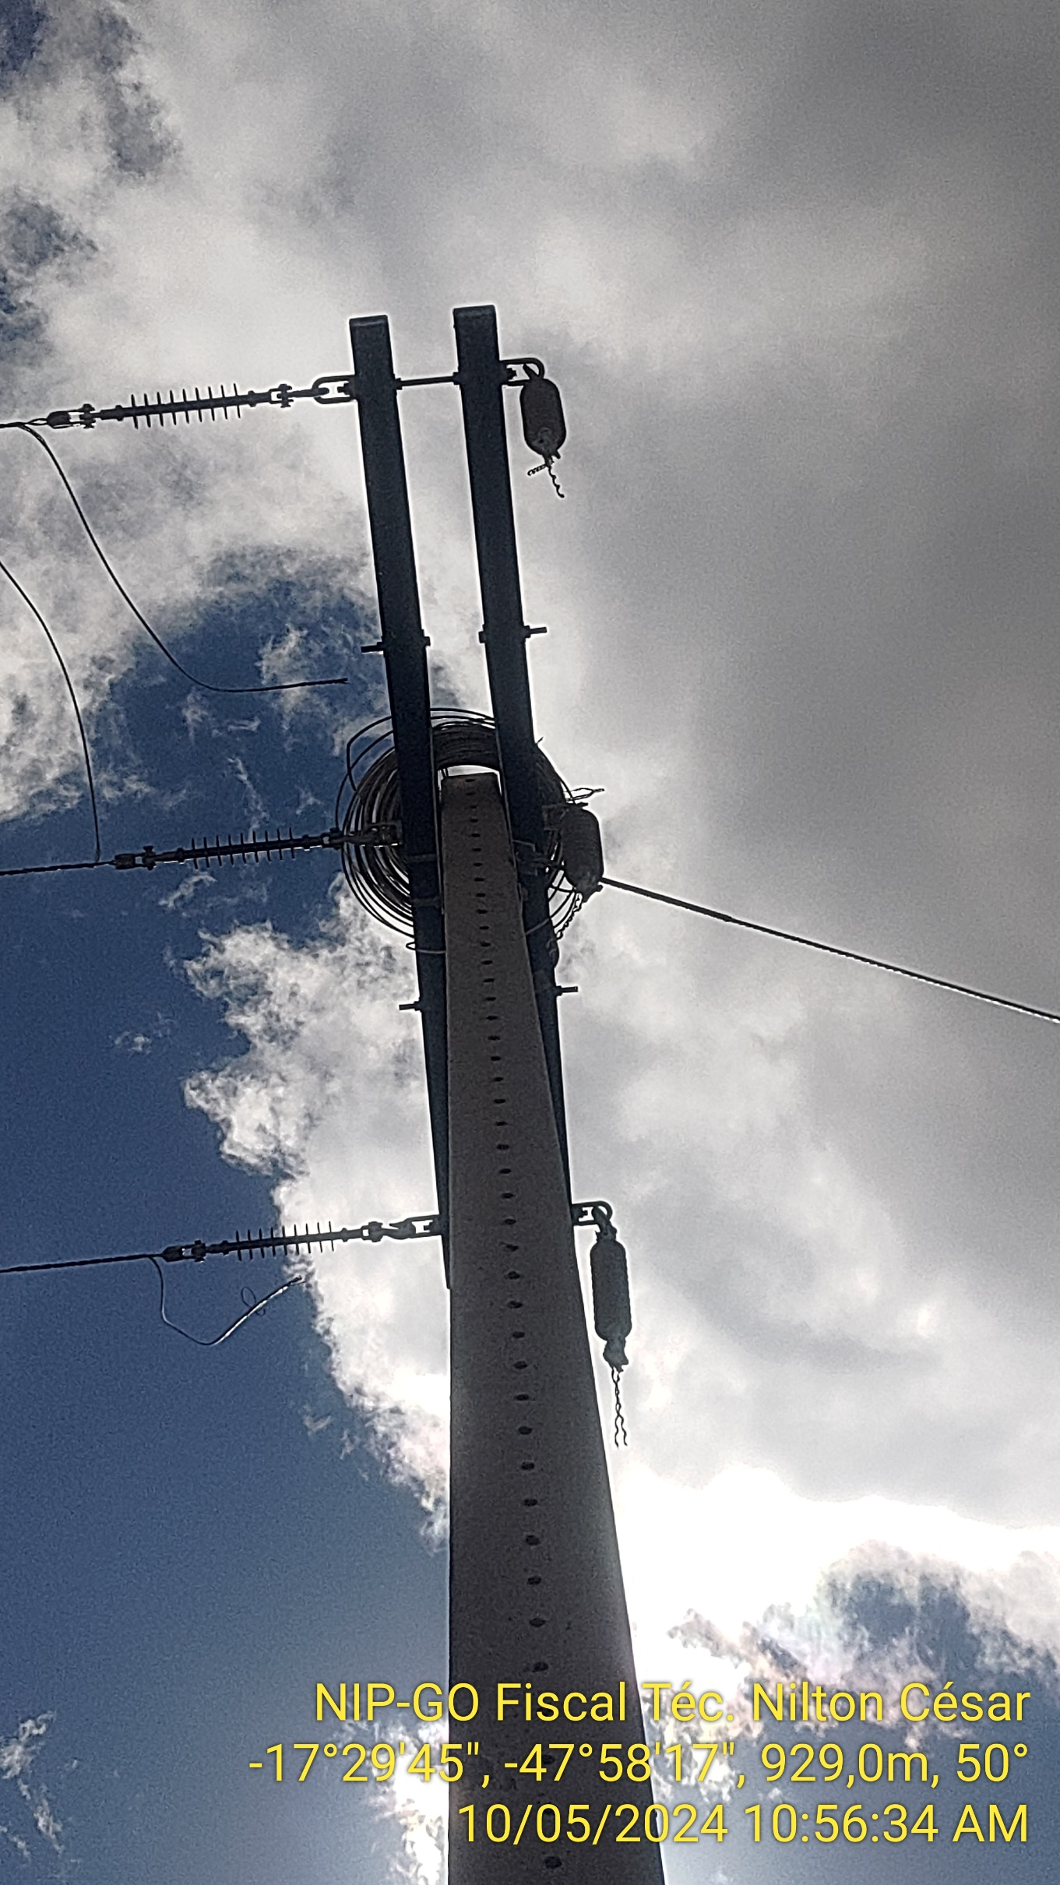
 |  | RELATÓRIO FOTOGRÁFICO |  | Nº Projeto
 |  |  |  | Executante

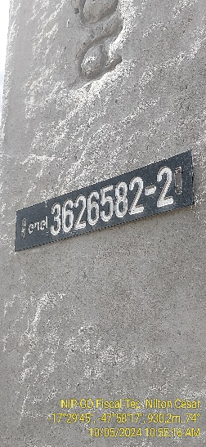 | 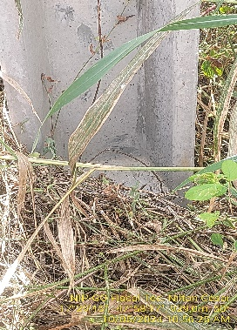 |  | 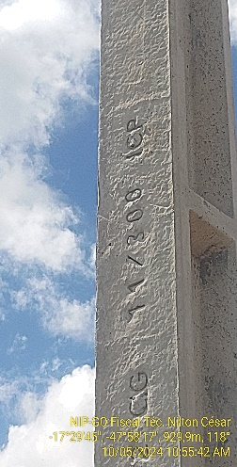 |  | 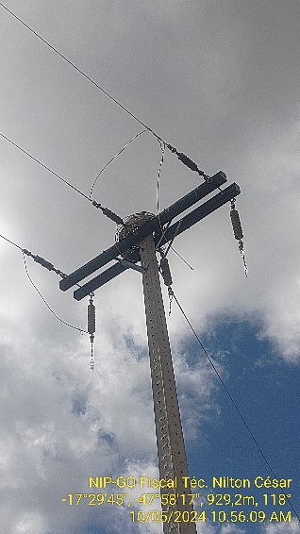

ID | BASE |  | DAN |  | ESTRUTURA

ID | BASE |  | DAN |  | ESTRUTURA

ID | BASE |  | DAN |  | ESTRUTURA

ID | BASE |  | DAN |  | ESTRUTURA

ID | BASE |  | DAN |  | ESTRUTURA

